상품제안서
스위스밀리터리 3단수동 모던스키니 + 180g세면타올 세트 | 상품코드: F02636

 |  |  |  |  |  |  | 02-412-0044 | www.easy1.co.kr
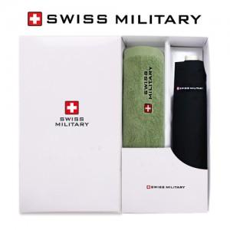

【상세/제작정보】 | 자수인쇄 별도문의

【인쇄/포장옵션】 | 실크, 원단 / 별도문의

【공급단가】 | 수량 | 100~ | 300~ | 500~ | 1,000~ | 3,000~
*VAT별도 | 단가 | 14,850원 | 14,300원 | 13,750원 | 13,200원 | 12,870원

【상품 URL】 | https://dev.easy1.co.kr:443/src/goods_detail.php?gdno=2636

